门禁汇总
质量门禁完成报告

团队编号 | 24
项目名称 | CoBLoom
团队成员 | 陈扬、乐琳、顾晨昊
提交日期 | 7.15

一、质量门禁完成情况
编号 | 门禁名称 | 达标标准 | 实际结果 | 是否通过 | 证据/说明
G1 | 测试覆盖 | 核心业务函数分支覆盖率≥60% | 测试覆盖率超85% | 通过 | 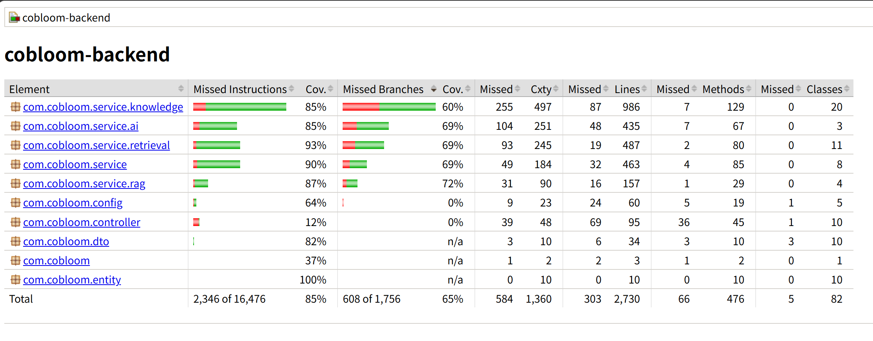
G2 | 边界场景 | 全组共5个，每人至少1个 | 边界场景处理正确 | 通过 | 详见“边界场景”Sheet
G3 | 代码走查 | 组内交叉走查，每人走查别人的代码 | 组内交叉走查完成 | 通过 | 详见“代码走查”Sheet
G4 | 性能检查 | 首页<3秒，API<500ms | 性能良好 | 通过 | 记录测试URL和响应时间
G5 | AI反思日志 | 每人1篇，记录AI协作得失 | 各成员均完成反思日志 | 通过 | 详见“AI反思日志”Sheet
G6 | 代码讲解 | 随机抽查1-2人当面讲解 | 成员可完成讲解 | 通过 | 乐琳、陈扬、顾晨昊对后端核心服务层代码、讲解清晰，对代码有深度理解。互相验证完毕

总体结论 |  |  | 全部通过

